WARRANTS
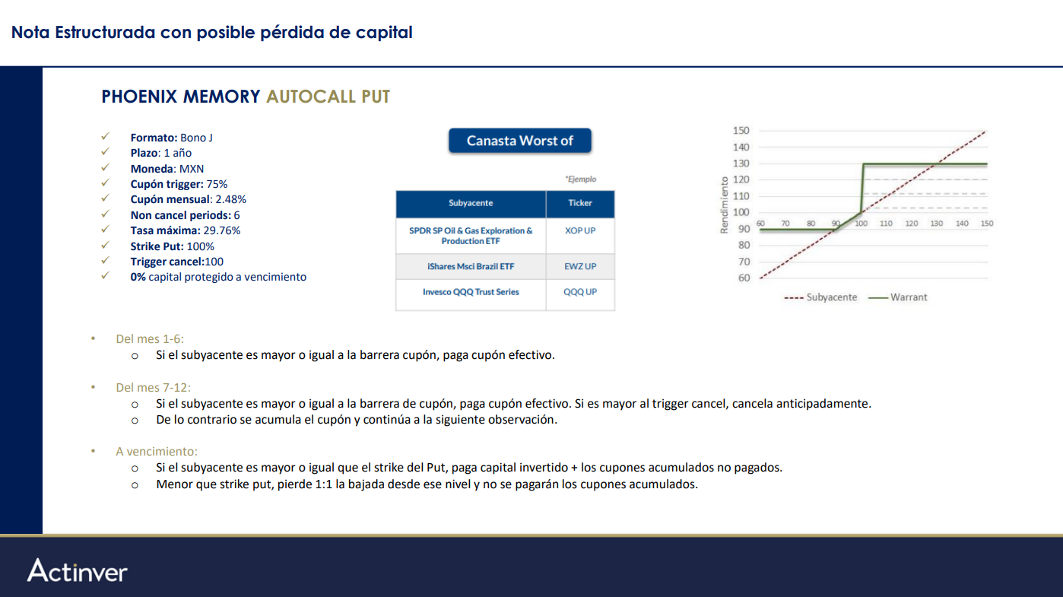
CALL SPREAD:
VENTA PUT SPREAD 100-80 + COMPRA CALL SPREAD 100-115 x 150%
PÉRDIDA 1 A 1 DESDE EL NIVEL INICIAL HASTA EL 20%. ES LO MÁXIMO QUE PUEDES PERDER. ABAJO DEL 80% TOPAS.
A LA SUBIDA, SI ESTA POR DEBAJO DEL 115, COBRAS LA SUBIDA POR 1.5
SI ESTÁ POR ARRIBA DEL 115, COBRAS EL 15% POR 1.5, LO MÁXIMO QUE PUEDES COBRAR ES 22.5%

CALL DIGITAL:
LARGO CALL DIGITAL ATM CON SALTO 21% + VENTA DE PUT ATM
SI QUEDA 1 CTVO ARRIBA PAGA 21% NO IMPORTA QUE TAN ARRIBA
A LA BAJADA PIERDE 1 A 1 DESDE EL NIVEL INICIAL

TWIN WIN:
CAP CALL SPREAD 110% - TRIGGER DE PROTECCIÓN 89.75%
SI EL NIVEL FINAL DEL SUBYACENTE ES MAYOR O IGUAL AL x% DEL NIVEL INICIAL, EL PRODUCTO PAGA x% DEL NOCIONAL.
SI EL NIVEL FINAL DEL SUBYACENTE ES MENOR QUE EL x% PERO MAYOR O IGUAL QUE 100% DEL NIVEL INICIAL, EL PRODUCTO PAGA 100% DEL NOCIONAL + 100% DE LA SUBIDA DEL SUBYACENTE DESDE SU NIVEL INICIAL.
SI EL NIVEL FINAL DEL SUBYACENTE ES MENOR QUE 100% DEL NIVEL INICIAL PERO MAYOR O IGUAL QUE EL x%, EL PRODUCTO PAGA 100% DEL NOCIONAL + 100% DEL RENDIMIENTO ABSOLUTO DEL SUBYACENTE DESDE SU NIVEL INICIAL.
SI EL NIVEL FINAL DEL SUBYACENTE ES MENOR QUE EL x% DEL NIVEL INICIAL, EL PRODUCTO PAGA 100% * (NIVEL FINAL/NIVEL INICIAL) (PÉRDIDA MÁXIMA: 100% DEL CAPITAL INVERTIDO)

AUTOCALL:
CADA FECHA DE OBSERVACIÓN:
SI EL SUBYACENTE SE ENCUENTRA IGUAL O POR ENCIMA DEL 100% DEL NIVEL INICIAL, LA ESTRUCTURA PAGA 100% DEL NOMINAL + CUPÓN X NÚM DE OBSERVACIÓN (SI CANCELA EN LA PRIMERA PAGA CUPÓN X 1, EN LA SEGUNDA CUPÓN X 2, Y ASÍ SUCESIVAMENTE)
EN OTRO CASO, EL PRODUCTO CONTINÚA A LA SIGUIENTE FECHA DE OBSERVACIÓN.
A VENCIMIENTO
SI EL SUBYACENTE SE ENCUENTRA IGUAL O POR ENCIMA DEL 100% DEL NIVEL INICIAL, LA ESTRUCTURA PAGA 100% DEL NOMINAL + CUPÓN X 12
SI EL SUBYACENTE SE ENCUENTRA POR DEBAJO DE 100% E IGUAL O POR ENCIMA DEL 93% DEL NIVEL INICIAL, LA ESTRUCTURA PAGA 100% DEL NOMINAL.
EN OTRO CASO, LA ESTRUCTURA PAGA (NIVEL FINAL/NIVEL INICIAL)

AUTOCALL BARRERA CUPON (AMD CLAUDIA INOSTROSA)
cupones acumulables, si en una observacion el subyacente no esta por arriba del nivel inicial, pero esta hasta 10% por debajo, paga cupon pero no vence
si en cualquier revision esta por encima del precio inicial, paga el cupon, los cupones acumulados y vence
si a vencimiento el precio se encuentra por debajo del nivel inicial y arriba del buffer de 20% el cliente recibe el 100% del capital
el precio del subyacente al vencimiento es menor al nivel inivial y al buffer de proteccion perdida 1 a 1

5.2000

PHOENIX MARTHA CANASTA

